deal
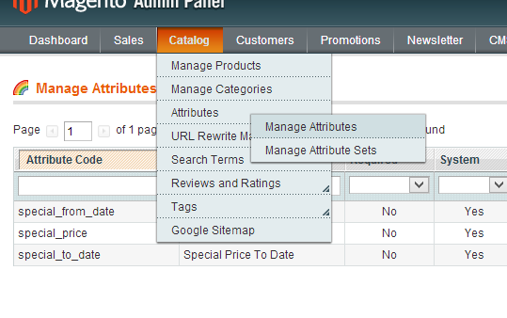
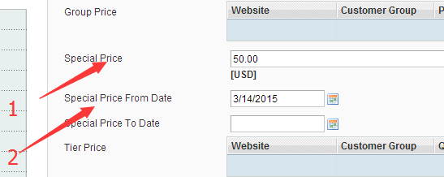

所有special price不为0，促销日期在今天的都如此访问
基本url | http://skymazon.sunpop.cn/getdeallist.php
页数 | page
每页限制 | limit
促销类型 | reqtype
(说明，deal是促销，best是热卖，soon是即将上线）
举例本日促销第1页5个 | http://skymazon.sunpop.cn/getdeallist.php?page=1&limit=5&reqtype=deal

目录页接口 | http://skymazon.sunpop.cn/getproductlist.php
页数 | page
每页限制 | limit
目录id | catid
（各目录id为） | 175 | Mobile & Tablets | http://skymazon.sunpop.cn/mobile-and-tablets.html
 | 157 | Women's Fashion | http://skymazon.sunpop.cn/womens-fashion.html
 | 153 | Men's Fashion | http://skymazon.sunpop.cn/mens-fashion.html
 | 178 | Beauty & Health | http://skymazon.sunpop.cn/beauty-and-health.html
 | 176 | Baby,Kids & Toys | http://skymazon.sunpop.cn/baby-kids-and-toys.html
 | 164 | Foods | http://skymazon.sunpop.cn/foods-and-wines.html
举例foods目录第1页5个 | http://skymazon.sunpop.cn/getproductlist.php?page=1&limit=5&catid=14
排序 过滤

